Deckblatt
Landesprofil
Steiermark
AT22
mit der Vergleichsregion
Österreich

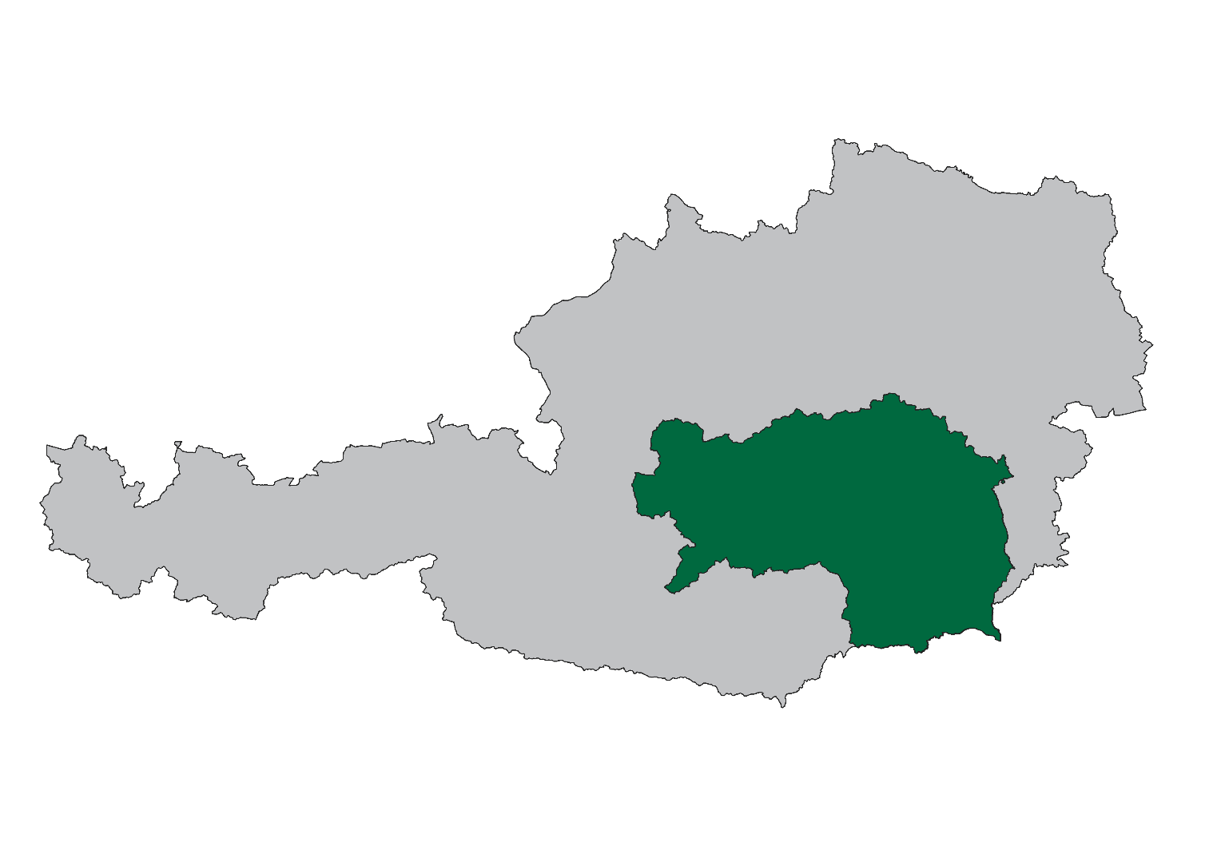

WIBIS Steiermark
Wirtschaftspolitisches Berichts- und Informationssystem Steiermark

Datenstand: April 2022

JOANNEUM RESEARCH - Institut für Wirtschafts- und Innovationsforschung (POLICIES)
...

Demografie
...
Flächenverteilung | AT22 | AT
Fläche in km² | 16,399 | 83,883
davon Dauersiedlungsraum in km² | 5,230 | 32,584
Einwohner je km² 2021 | 76 | 106
Einwohner je km² Dauersiedlungsraum 2021 | 238 | 274

Quelle: Statistik Austria, eigene Berechnungen JR - POLICIES

Demografie |  | Bundesland Steiermark (AT22)
Bevölkerungsentwicklung 2017/2021
 | Österreich | Steiermark
2021 | 101.8 | 100.8

Wanderungsbilanz 2016-2020
 | Österreich | Steiermark
Wanderungsrate in ‰ der Bevölkerung, Periode 2016-2020 | 5.1 | 3.9

Bevölkerung nach Altersgruppen und Geschlecht 2021
 | Frauen Spalte2 | Männer Spalte2 | Frauen Spalte3 | Männer Spalte3
bis 14 Jahre | 14.0 | -12.9 | -13.8 | 15.0
15 bis 19 Jahre | 4.8 | -4.4 | -4.7 | 5.1
20 bis 24 Jahre | 5.8 | -5.3 | -5.4 | 5.9
25 bis 29 Jahre | 6.9 | -6.1 | -6.4 | 6.9
30 bis 44 Jahre | 20.2 | -18.9 | -19.6 | 20.7
45 bis 59 Jahre | 23.2 | -22.3 | -22.2 | 22.8
60 bis 64 Jahre | 6.9 | -7.1 | -6.6 | 6.5
65 bis 74 Jahre | 9.8 | -10.9 | -10.2 | 9.3
ab 75 Jahre | 8.3 | -12.3 | -11.1 | 7.7

Bevölkerungsprognose 2021/2030
 | Österreich | Steiermark
2021 | 103.2 | 101.4

Beschäftigung
...
Lehrlinge | AT22 | AT
Lehrlinge 2021 | 15,328 | 107,593
Veränderung seit 2017, absolut | - 1 | 980
Jährliche Entwicklung 2017 bis 2021, in % | - 0.0 | 0.2
Lehrlinge pro 1.000 unselbstständig Beschäftigte | 29.3 | 28.8
Veränderung seit 2017, absolut | - 1.6 | - 1.0
Betriebe mit Lehrlingsausbildung 2021 | 3,885 | 27,278
Veränderung seit 2017, absolut | - 233 | - 1,684

Quelle: Wirtschaftskammer Steiermark; eigene Berechnungen JR - POLICIES
Entwicklung der unselbstständig Beschäftigten 2017-2021
 | Österreich | Steiermark
2021 | 104.5 | 105.3
2020 | 102.0 | 102.8
2019 | 104.1 | 104.8
2018 | 102.5 | 103.2
2017 | 100.0 | 100.0

Beschäftigung |  | Bundesland Steiermark (AT22)
Geringfügig Beschäftigte pro 1.000 unselbstständig Beschäftigte 2017-2021
 | Österreich | Steiermark
2021 | 86.9 | 89.3
2020 | 87.1 | 89.7
2019 | 93.2 | 96.4
2018 | 94.9 | 98.3
2017 | 97.5 | 102.3

Geringfügig beschäftigte Frauen pro 1.000 unselbstständig beschäftigte Frauen 2017-2021
 | Österreich | Steiermark
2021 | 115.7 | 121.7
2020 | 116.2 | 123.3
2019 | 126.6 | 134.7
2018 | 129.4 | 138.3
2017 | 132.9 | 143.2

Entwicklung des Anteils geringfügig beschäftigter Frauen 2017-2021
 | Österreich | Steiermark
2021 | 60.6 | 61.2
2020 | 60.8 | 61.7
2019 | 61.9 | 62.7
2018 | 62.1 | 63.1
2017 | 62.2 | 63.1

Arbeitsmarkt
...
Arbeitslosenquote | AT22 | AT
Arbeitslosenquote 2021 | 6.5 | 8.0
Veränderung seit 2017, in %-Punkten | - 0.8 | - 0.5
Frauen-Arbeitslosenquote 2021 | 6.4 | 7.9
Veränderung seit 2017, in %-Punkten | - 0.5 | - 0.1
Männer-Arbeitslosenquote 2021 | 6.6 | 8.1
Veränderung seit 2017, in %-Punkten | - 1.1 | - 0.9

Quelle: AMS,eigene Berechnungen JR - POLICIES
Arbeitslosenquote 2017-2021
 | Österreich | Steiermark
2021 | 8.0 | 6.5
2020 | 9.9 | 8.4
2019 | 7.4 | 6.0
2018 | 7.7 | 6.3
2017 | 8.5 | 7.3

Soziale Struktur der Arbeitslosen 2021
 | Österreich | Steiermark
Arbeitslose Frauen | 45.5 | 44.9
Jugendliche Arbeitslose (bis 25 Jahre) | 9.1 | 9.4
Ältere Arbeitslose (ab 50 Jahre) | 33.5 | 36.2
Langzeitarbeitslose (länger als 1 Jahr arbeitslos) | 24.1 | 22.6

Arbeitsmarkt |  | Bundesland Steiermark (AT22)

Anteil arbeitsloser Frauen 2017-2021
 | Österreich | Steiermark
2021 | 45.5 | 44.9
2020 | 45.3 | 45.1
2019 | 44.7 | 43.9
2018 | 44.0 | 43.3
2017 | 43.3 | 42.9

Anteil jugendlicher Arbeitsloser 2017-2021
 | Österreich | Steiermark
2021 | 9.1 | 9.4
2020 | 10.6 | 11.0
2019 | 10.0 | 10.8
2018 | 10.4 | 10.7
2017 | 11.1 | 11.3

Arbeitsmarkt |  | Bundesland Steiermark (AT22)

Anteil älterer Arbeitsloser 2017-2021
 | Österreich | Steiermark
2021 | 33.5 | 36.2
2020 | 30.8 | 32.3
2019 | 32.6 | 34.0
2018 | 31.2 | 32.5
2017 | 30.0 | 31.0

Anteil der Langzeitarbeitslosen 2017-2021
 | Österreich | Steiermark
2021 | 24.1 | 22.6
2020 | 15.1 | 13.7
2019 | 15.9 | 14.1
2018 | 16.2 | 15.4
2017 | 17.2 | 17.8

Betriebe
...
Durchschnittliche Anzahl an Beschäftigten nach Betriebsgrößen | AT22 | AT
in Kleinbetrieben (10-49 Beschäftigte) | 19.8 | 19.3
Veränderung seit 2017, in % | 1.1 | - 1.2
in Mittelbetrieben (50-249 Beschäftigte) | 100.6 | 101.4
Veränderung seit 2017, in % | - 1.8 | - 1.7
in Großbetrieben (ab 250 Beschäftigte) | 818.7 | 877.8
Veränderung seit 2017, in % | 0.2 | 1.7

Quelle: JR - POLICIES (Rohdaten: DVSV)

Betriebe |  | Bundesland Steiermark (AT22)
Beschäftigte nach Betriebsgrößenklassen 2021
 | Österreich | Steiermark
in Kleinstbetrieben (1-9 Beschäftigte) | 15.4 | 14.9
in Kleinbetrieben (10-49 Beschäftigte) | 21.4 | 21.8
in Mittelbetrieben (50-249 Beschäftigte) | 21.6 | 21.4
in Großbetrieben (ab 250 Beschäftigte) | 41.6 | 41.9
Anteilsveränderung 2017/2021
 | Österreich | Steiermark
in Kleinstbetrieben (1-9 Beschäftigte) | - 0.9 | - 0.8
in Kleinbetrieben (10-49 Beschäftigte) | - 0.3 | - 0.2
in Mittelbetrieben (50-249 Beschäftigte) | 0.1 | 0.2
in Großbetrieben (ab 250 Beschäftigte) | 1.1 | 0.8

Betriebsdynamik
Betriebsdynamik 2008 Anteil der unselbsständig Beschäftigten nach betrieblicher Dynamik von Arbeitgeberbetrieben (AGB)
0 | 0 | 0
Betriebsdynamik 2007 Anteil der unselbsständig Beschäftigten nach betrieblicher Dynamik von Arbeitgeberbetrieben (AGB)
0 | 0 | 0
Betriebsdynamik |  | Österreich (AT)
 | Bundesland Steiermark (AT22)

Neugründungen innerhalb der Wirtschaftskammer | AT22 | AT
Neugründungen (aktive Kammermitglieder) 2021* | 6,132 | 40,579
Veränderung gegenüber 2020, absolut | 188 | 1,722
Veränderung gegenüber 2020, in % | 3.2 | 4.4
Ø Neugründungen 2017 bis 2020, absolut | 6,028 | 39,350
Gründungsintensität: Neugründungen 2021*, in % des Bestandes 2020 (Mehrfachzählung) | 7.5 | 7.1
Gründungsintensität: Neugründungen 2021*, in % des Bestandes 2020 (Einfachzählung) | 7.8 | 7.4
...

Wirtschaftsstruktur
...
Wirtschaftsstruktur 2021 - anteilig | AT22 | AT
… 77 Vermietung von beweglichen Sachen | 1.5 | 1.9
… 78 Vermittlung und Überlassung von Arbeitskräften | 29.1 | 20.7
… 79-82 sonstige Wirtschaftsdienste | 21.6 | 26.3
O-Q Öffent. Verwaltung, Unterrichtsw., Gesundheits- u. Sozialwesen | 38.6 | 36.2
R-U sonstige Dienstleistungen | 4.4 | 4.5

Quelle: JR - POLICIES (Rohdaten: DVSV)

Wirtschaftsstruktur |  | Bundesland Steiermark (AT22)

nach Sektoren (ÖNACE 2008) Primär (A), Sekundär (B-F), Tertiär (G-U)
 | (A) | (B-F) | (G-U)
 | 5,662 | 159,356 | 358,223

Sekundär- und Tertiärsektor nach Branchen
B Bergbau und Gewinnung von Steinen und Erden | 1,243
C Herstellung von Waren | 110,747
... davon Technologiebereich (20, 21, 26-30) | 49,505
… 10-12 Nahrungs-, Futtermittel-, Getränkeherstellung u. Tabakverarb. | 10,835
… 13-14 Textilien und Bekleidung | 1,102
… 15 Leder, Lederwaren und Schuhe | 1,462
… 16 Holz-, Flecht-, Korb- und Korkwaren (ohne Möbel) | 5,080
… 17 Papier, Pappe und Waren daraus | 4,529
… 18 Druckereierzeugnisse, Vervielfältigung von Datenträgern | 758
… 19-21 Mineralölverarbeitung, chem. u. pharmazeut. Erzeugnisse | 3,431
… 22 Gummi- und Kunststoffwaren | 2,759
… 23 Glas u. Glaswaren, Keramik, Verarbeitung v. Steinen u. Erden | 4,447
… 24 Metallerzeugung und -bearbeitung | 10,223
… 25 Herstellung von Metallerzeugnissen | 11,804
… 26-27 Elektrotechnik und Elektronik | 16,356
… 28 Maschinenbau | 14,157
… 29-30 Fahrzeugbau, sonstiger Fahrzeugbau | 15,569
… 31-33 Möbel, sonst. Waren, Reparatur/Installation v. Maschinen | 8,236
D-E Energie- und Wasserversorgung, Entsorgung u. Rückgewinnung | 6,935
F Bauwesen | 40,429
G Handel, Reparatur | 73,364
H Verkehr und Lagerei | 24,071
I Beherbergung und Gastronomie | 22,770
J Information und Kommunikation | 11,765
K Finanz- und Versicherungsdienstleistungen | 11,453
L-N Wirtschaftsdienste | 60,600
… davon: Wissenschaftliche Dienstleistungen (69-75) | 24,123
… 68 Grundstücks- und Wohnungswesen | 4,864
… 69 Rechts- und Steuerberatung, Wirtschaftsprüfung | 4,993
… 70 Verwalt./Führung v. Unternehm./Betrieben; Unternehmensberat. | 4,419
… 71 Architektur/Ingenieurbüros; techn./physikal./chem. Untersuchung | 8,748
… 72 Forschung und Entwicklung | 3,342
… 73 Werbung und Marktforschung | 1,401
… 74 Sonstige freiberufl./wissenschaftl./techn. Tätigkeiten | 766
… 75 Veterinärwesen | 454
… 77 Vermietung von beweglichen Sachen | 921
… 78 Vermittlung und Überlassung von Arbeitskräften | 17,613
… 79-82 sonstige Wirtschaftsdienste | 13,079
O-Q Öffent. Verwaltung, Unterrichtsw., Gesundheits- u. Sozialwesen | 138,297
R-U sonstige Dienstleistungen | 15,903

Veränderung Wirtschaftsstruktur
...
Strukturwandel 2021: Veränderung gegenüber 2017, in %-Punkten | AT22 | AT
… 75 Veterinärwesen | 0.1 | 0.1
… 77 Vermietung von beweglichen Sachen | 0.1 | - 0.2
… 78 Vermittlung und Überlassung von Arbeitskräften | - 0.2 | - 1.2
… 79-82 sonstige Wirtschaftsdienste | 2.4 | - 0.0
O-Q Öffent. Verwaltung, Unterrichtsw., Gesundheits- u. Sozialwesen | 0.4 | 0.6
R-U sonstige Dienstleistungen | - 0.2 | - 0.4

Quelle: JR - POLICIES (Rohdaten: DVSV)

Veränderung Wirtschaftsstruktur |  | Bundesland Steiermark (AT22)
Beschäftigungsanteile 2021 minus 2017, in %-Punkten
 | Steiermark | Österreich
A PRIMÄRSEKTOR | 0.1 | 0.0
B-F PRODUKTIONSSEKTOR | 1.2 | 0.4
B Bergbau und Gewinnung von Steinen und Erden | - 0.0 | - 0.1
C Herstellung von Waren | - 1.1 | - 1.6
... davon Technologiebereich (20, 21, 26-30) | 4.8 | 2.3
… 10-12 Nahrungs-, Futtermittel-, Getränkeherstellung u. Tabakverarb. | - 0.5 | - 0.3
… 13-14 Textilien und Bekleidung | - 0.2 | - 0.4
… 15 Leder, Lederwaren und Schuhe | - 0.4 | - 0.1
… 16 Holz-, Flecht-, Korb- und Korkwaren (ohne Möbel) | - 0.3 | 0.1
… 17 Papier, Pappe und Waren daraus | - 0.3 | - 0.1
… 18 Druckereierzeugnisse, Vervielfältigung von Datenträgern | - 0.1 | - 0.3
… 19-21 Mineralölverarbeitung, chem. u. pharmazeut. Erzeugnisse | 0.6 | 0.5
… 22 Gummi- und Kunststoffwaren | - 0.2 | - 0.2
… 23 Glas u. Glaswaren, Keramik, Verarbeitung v. Steinen u. Erden | - 0.7 | - 0.3
… 24 Metallerzeugung und -bearbeitung | - 1.2 | - 0.3
… 25 Herstellung von Metallerzeugnissen | - 0.9 | - 0.1
… 26-27 Elektrotechnik und Elektronik | 1.1 | 0.3
… 28 Maschinenbau | 0.1 | 0.5
… 29-30 Fahrzeugbau, sonstiger Fahrzeugbau | 3.0 | 1.0
… 31-33 Möbel, sonst. Waren, Reparatur/Installation v. Maschinen | 0.0 | - 0.2
D-E Energie- und Wasserversorgung, Entsorgung u. Rückgewinnung | - 0.0 | - 0.1
F Bauwesen | 1.2 | 1.7
G-U DIENSTLEISTUNGSSEKTOR | - 1.4 | - 0.5
G Handel, Reparatur | 0.2 | 0.0
H Verkehr und Lagerei | 0.0 | - 0.2
I Beherbergung und Gastronomie | - 0.6 | - 1.2
J Information und Kommunikation | 0.6 | 0.5
K Finanz- und Versicherungsdienstleistungen | - 0.2 | - 0.2
L-N Wirtschaftsdienste | - 0.2 | 0.8
… davon: Wissenschaftliche Dienstleistungen (69-75) | - 2.5 | 1.7
… 68 Grundstücks- und Wohnungswesen | 0.3 | - 0.3
… 69 Rechts- und Steuerberatung, Wirtschaftsprüfung | 0.7 | 0.0
… 70 Verwalt./Führung v. Unternehm./Betrieben; Unternehmensberat. | 0.3 | 1.4
… 71 Architektur/Ingenieurbüros; techn./physikal./chem. Untersuchung | - 2.9 | 0.1
… 72 Forschung und Entwicklung | - 0.9 | 0.3
… 73 Werbung und Marktforschung | - 0.2 | - 0.3
… 74 Sonstige freiberufl./wissenschaftl./techn. Tätigkeiten | 0.3 | 0.1
… 75 Veterinärwesen | 0.1 | 0.1
… 77 Vermietung von beweglichen Sachen | 0.1 | - 0.2
… 78 Vermittlung und Überlassung von Arbeitskräften | - 0.2 | - 1.2
… 79-82 sonstige Wirtschaftsdienste | 2.4 | - 0.0
O-Q Öffent. Verwaltung, Unterrichtsw., Gesundheits- u. Sozialwesen | 0.4 | 0.6
R-U sonstige Dienstleistungen | - 0.2 | - 0.4

Tourismus
...
Betten-Auslastung in Hotelbetr. nach Kategorien (Stichtag: 31. 8.) | AT22 | AT
davon: ...in 5/4-Stern-Betrieben 2021 | 115 | 94
Veränderung seit 2017, in % | - 38.3 | - 48.9
...in 3-Stern-Betrieben 2021 | 70 | 68
Veränderung seit 2017, in % | - 36.9 | - 49.3
...in 2/1-Stern-Betrieben 2021 | 44 | 49
Veränderung seit 2017, in % | - 36.3 | - 48.9

Quelle: Statistik Austria, eigene Berechnungen JR - POLICIES

Tourismus |  | Bundesland Steiermark (AT22)
Entwicklung der Tourismusnächtigungen 2017-2021
 | Österreich | Steiermark
2021 | 55.1 | 69.9
2020 | 67.7 | 78.2
2019 | 105.7 | 103.6
2018 | 103.7 | 101.9
2017 | 100.0 | 100.0

Entwicklung der Tourismusnächtigungen - Ausländer 2017-2021
 | Österreich | Steiermark
2021 | 47.1 | 57.3
2020 | 62.5 | 69.4
2019 | 106.4 | 105.3
2018 | 104.2 | 102.5
2017 | 100.0 | 100.0

Entwicklung der Tourismusnächtigungen - Inländer 2017-2021
 | Österreich | Steiermark
2021 | 76.8 | 78.5
2020 | 82.0 | 84.2
2019 | 103.7 | 102.5
2018 | 102.2 | 101.4
2017 | 100.0 | 100.0

Tourismus |  | Bundesland Steiermark (AT22)
Vollbelegungstage in Hotelbetrieben 2021
 | Österreich | Steiermark
Gesamt | 77 | 85
5/4-Stern-Betriebe | 94 | 115
3-Stern-Betriebe | 68 | 70
2/1-Stern-Betriebe | 49 | 44

Veränderung seit 2017 in %
 | Österreich | Steiermark
Gesamt | - 48.5 | - 36.8
5/4-Stern-Betriebe | - 48.9 | - 38.3
3-Stern-Betriebe | - 49.3 | - 36.9
2/1-Stern-Betriebe | - 48.9 | - 36.3

Wirtschaftskraft
...
Quelle: DVSV; eigene Berechnungen JR - POLICIES

Steuerkraft-Kopfquote | AT22 | AT
Steuerkraft-Kopfquote 2020, in € | 1,389 | n.a.
Jährliche Entwicklung 2016 bis 2020, in % | 1.4 | n.a.

Quelle: Landesstatistik Steiermark; eigene Berechnungen JR - POLICIES

Bruttomedianeinkommen 2016-2020
 | Österreich | Steiermark
2020 | 2,841 | 2,787
2019 | 2,741 | 2,698
2018 | 2,648 | 2,608
2017 | 2,569 | 2,533
2016 | 2,520 | 2,483

